CDI-CDE
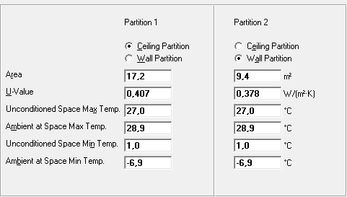
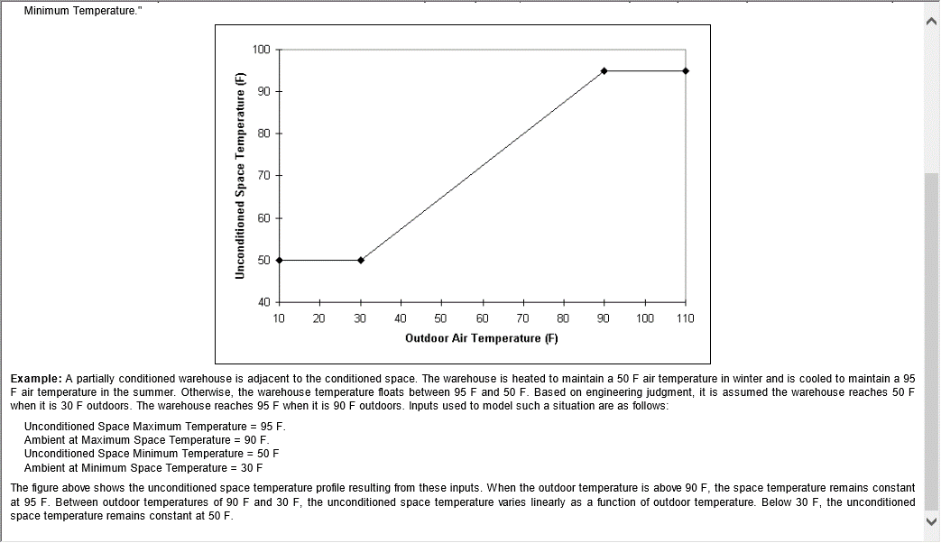
 |  | Summer CDE | 28.9 | °C
Location | Bariloche | Summer CDI | 22.5 | °C | Local acondicionado
Elevation [m] | 840 | Summer factor local no acond. | 70%
Presure [kPa(a)] | 91.63 | ΔT= | 6.4 | °C | Exterior - Local acondicionado
Summer design DB [°C] | 28.90
Summer MCWB [°C] | 14.60 | ΔT= | 4.5 | °C | Exterior - Local no acondicionado
Summer MCRH [%] | 20.51% | CDI | 27.0 | °C | Local no acondicionado
Summer MCDP [°C] | 4.08
Summer daily range [°C] | 14.80 | Winter CDE | -6.90 | °C
Winter design DB [°C] | -6.90 | Winter CDI | 21.5 | °C | Local acondicionado
Winter MCWB [°C] | -8.00 | Winter factor local no acond. | 70%
Summer MCRH [%] | 71.96% | ΔT= | 28.4 | °C | Local acondicionado - Exterior
Summer MCDP [°C] | -10.64
 |  | ΔT= | 19.9 | °C | Local no acondicionado - Exterior
 |  | CDI | 1.6 | °C | Local no acondicionado

